Technical Guide Maps
全日本選手権大会
＊コース図 |  | 例
 | 距離
 | スタート標高
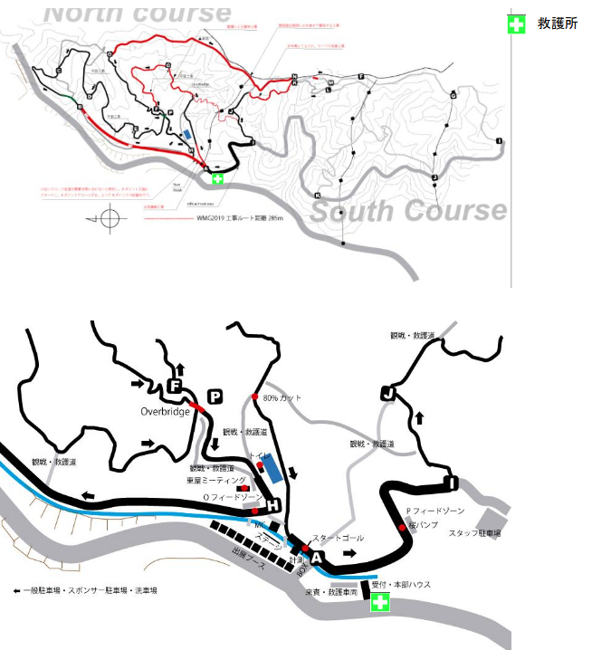
 | フィニッシュ標高
 | コース最高地点
 | メディカルポジション

＊会場配置図
（大会会場にいおいての救護ステーションの配置図）
 | 救護所
 | ドーピング検査場
 | 大会事務局
 | 表彰式会場
 | 駐車場
 | ミーティング場所
 | フィードゾーン

救護マニュアル掲載用
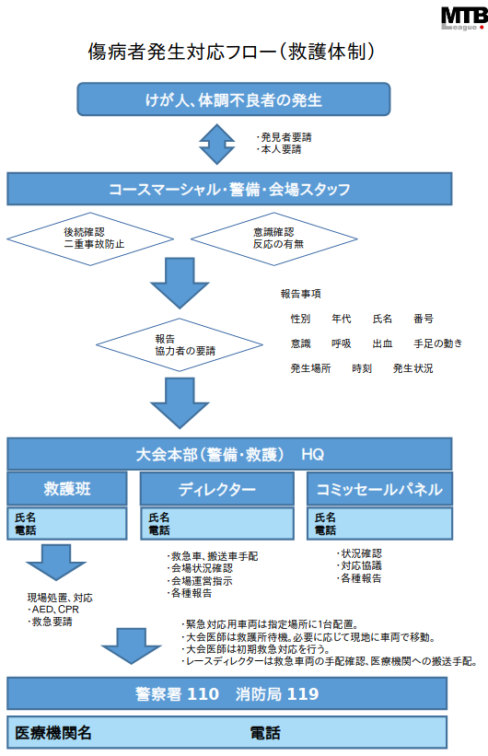
全日本選手権大会

 |  |  |  |  |  | 下記の枠内に記載ください
 |  |  |  |  |  | 左に転記されます

 |  |  |  |  |  | 各担当者の氏名、電話番号を下記にご記入ください
 | 0 |  | 0 |  | 0
 | 0 |  | 0 |  | 0
 |  |  |  |  |  | 救護班代表氏名 | 電話番号
 |  |  |  |  |  | ディレクター | 電話番号
 |  |  |  |  |  | パネル | 電話番号

 |  |  |  |  |  | 医療機関名、連絡先をご記入ください
 |  | 0 |  | 0 |  | 医療機関名 | 電話番号

